Sheet1
VD7: Công ty ABC trong kỳ hoạt động có các thông tin như sau:
Số lượng sản phẩm (sp) bán trong kỳ: 200sp
Giá xuất kho: 6.000 / sp
Giá bán chưa thuế GTGT: 14.000/sp.
Khoản giảm giá hàng bán 200.000
Doanh thu hoạt động tài chính 3.000.000
Thu nhập khác 500.000
Chi phí bán hàng 1.500.000
Chi phí quản lý doanh nghiệp 2.000.000
Chi phí tài chính 1.000.000
Chi phí khác 300.000
Thuế suất thuế thu nhập doanh nghiệp 20% (giả định tổng lợi nhuận kế toán trước thuế bằng với lợi nhuận trước thuế)
Yêu cầu: lập BC kết quả hoạt động kinh doanh của ABC
Chỉ tiêu | Mã số | Cách tính | số tiền
1. Doanh thu bán hàng và cung cấp dịch vụ | 1 |  | 2,800,000
2. Các khoản giảm trừ doanh thu | 2 |  | 200,000
3. Doanh thu thuần về BH và CCDV | 10 | 10 = 01-02 | 2,600,000
4. Giá vốn hàng bán | 11 |  | 1,200,000
5. Lợi nhuận gộp về BH và CCDV | 20 | 20 = 10 – 11 | 1,400,000
6. Doanh thu họat động tài chính | 21 |  | 3,000,000
7. Chi phí tài chính | 22 |  | 1,000,000
8. Chi phí bán hàng | 25 |  | 1,500,000
9. Chi phí quản lý doanh nghiệp | 26 |  | 2,000,000
10. Lợi nhuận thuần từ HĐKD | 30 | 30 = 20 + 21 - 22-25-26 | (100,000)
11. Thu nhập khác | 31 |  | 500,000
12. Chi phí khác | 32 |  | 300,000
13. Lợi nhuận khác | 40 | 40 = 31 - 32 | 200,000
14. Tổng lợi nhuận kế toán trước thuế | 50 | 50 = 30 + 40 | 100,000
15. Chi phí thuế TNDN hiện hành | 51 | 51 = 50 x thuế suất | 20,000
16. Chi phí thuế TNDN hoãn lại | 52 |  | -
17. Lợi nhuận sau thuế TNDN | 60 | 60 = 50 - 51 - 52 | 80,000
18. Lãi cơ bản trên cổ phiếu | 70
19. Lãi suy giảm trên cổ phiếu | 71

Sheet2
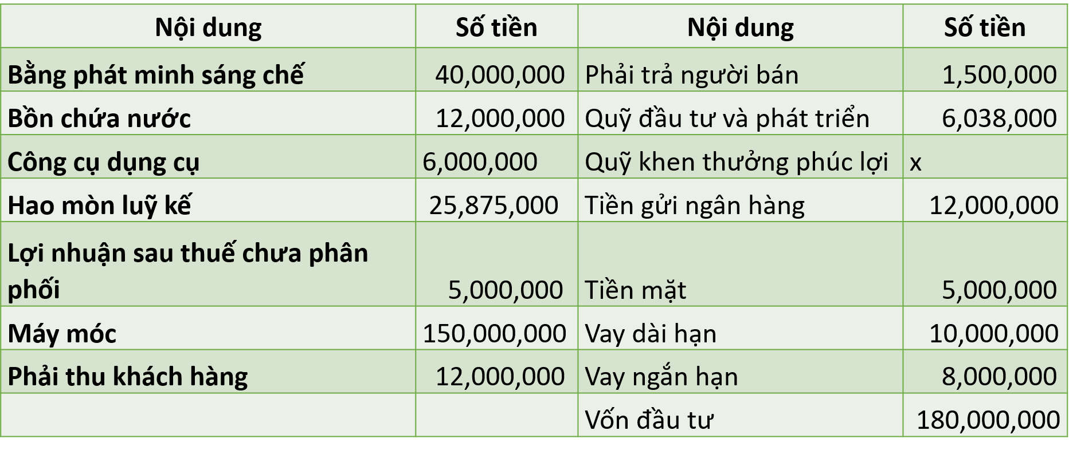

Ví dụ 3: Ngày 31/12/2023 công ty A có số dư cuối kỳ như sau. Tìm X

TÀI SẢN | SỐ TIỀN | NGUỒN VỐN | SỐ TIỀN
Bằng PMSC | 40,000,000 | PTNC | 1,500,000
Bồn chứa nước | 12,000,000 | QUỸ DT VÀ PT | 6,038,000
CCDC | 6,000,000 | VAY DÀI HẠN | 10,000,000
Hao mòn LK | (25,875,000) | VAY NGẮN HẠN | 8,000,000
Máy móc | 150,000,000 | VỐN ĐT | 180,000,000
PTKH | 12,000,000 | NLST CPP | 5,000,000
TM | 5,000,000 | QUY KTPL | X
TGNH | 12,000,000
TTS | 211,125,000 | TNV | 210,538,000 + X

 | VÌ TTS = TNV
 | 211,125,000 | 210,538,000 + X

 | =>X= 211.125.000-210.538.000
 | X= | 587,000

